SMS
STYLE# |  | 118596
DESCRIPTION |  | Stussy State Crew
COLOR |  | FA25
SIZE |  | M | DATE: 3/20/2025

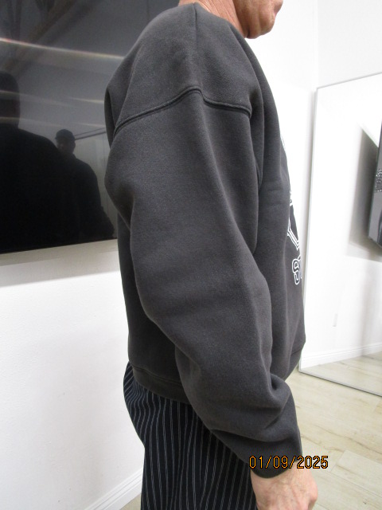
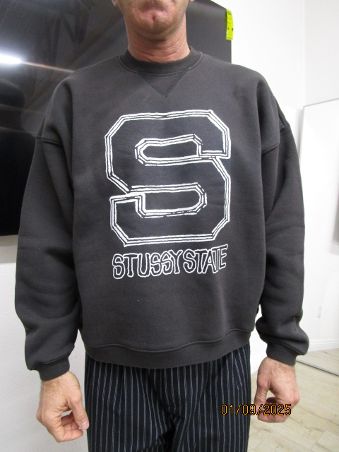
 | PICTURES FRONT
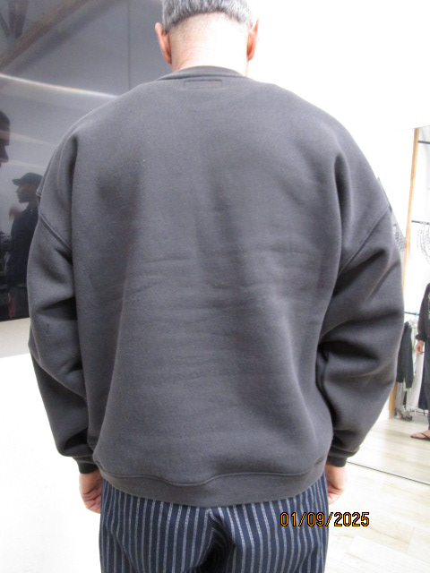

PPS
STYLE# |  | 118596
DESCRIPTION |  | Stussy State Crew
COLOR |  | FA25
SIZE |  | M | DATE: 3/20/2025

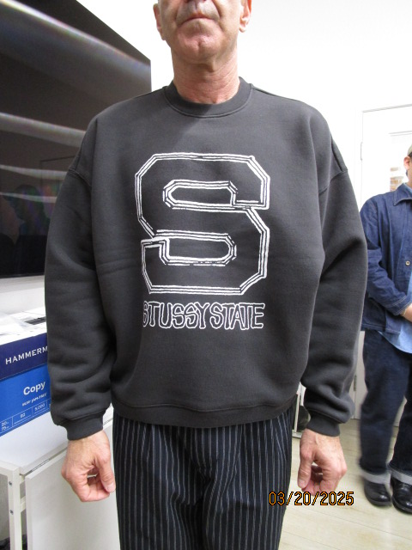
 | PICTURES FRONT
